Sheet1
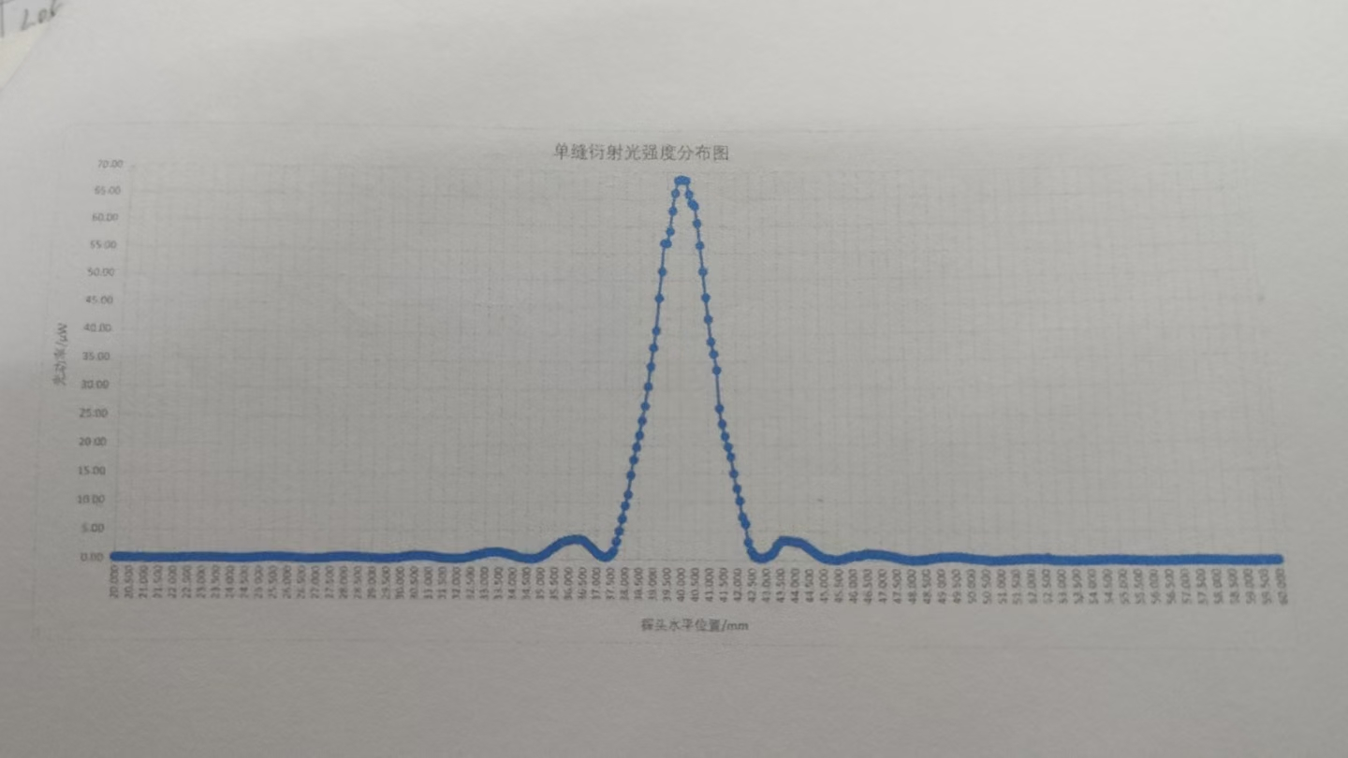
 | 0.00 | 0.10 | 0.20 | 0.30 | 0.40 | 0.50 | 0.60 | 0.70 | 0.80 | 0.90
20.00 | 0.20 | 0.20 | 0.20 | 0.18 | 0.18 | 0.16 | 0.15 | 0.16 | 0.14 | 0.11
21.00 | 0.12 | 0.10 | 0.09 | 0.09 | 0.09 | 0.08 | 0.08 | 0.08 | 0.08 | 0.08
22.00 | 0.09 | 0.09 | 0.12 | 0.16 | 0.19 | 0.19 | 0.20 | 0.21 | 0.24 | 0.23
23.00 | 0.25 | 0.25 | 0.24 | 0.23 | 0.22 | 0.20 | 0.19 | 0.15 | 0.16 | 0.13
24.00 | 0.13 | 0.11 | 0.08 | 0.07 | 0.08 | 0.09 | 0.12 | 0.14 | 0.17 | 0.24
25.00 | 0.26 | 0.28 | 0.32 | 0.33 | 0.34 | 0.33 | 0.34 | 0.34 | 0.34 | 0.30
26.00 | 0.26 | 0.24 | 0.21 | 0.18 | 0.14 | 0.11 | 0.08 | 0.07 | 0.09 | 0.09
27.00 | 0.10 | 0.13 | 0.15 | 0.19 | 0.25 | 0.27 | 0.32 | 0.35 | 0.37 | 0.38
28.00 | 0.39 | 0.40 | 0.40 | 0.38 | 0.35 | 0.32 | 0.50 | 0.26 | 0.21 | 0.20
29.00 | 0.19 | 0.17 | 0.15 | 0.09 | 0.11 | 0.10 | 0.13 | 0.17 | 0.21 | 0.23
30.00 | 0.30 | 0.37 | 0.48 | 0.52 | 0.60 | 0.62 | 0.63 | 0.65 | 0.64 | 0.62
31.00 | 0.57 | 0.53 | 0.44 | 0.37 | 0.30 | 0.25 | 0.16 | 0.16 | 0.16 | 0.15
32.00 | 0.16 | 0.17 | 0.20 | 0.27 | 0.39 | 0.48 | 0.65 | 0.77 | 0.85 | 0.98
33.00 | 1.11 | 1.20 | 1.26 | 1.29 | 1.28 | 1.28 | 1.22 | 1.11 | 1.02 | 0.89
34.00 | 0.77 | 0.61 | 0.40 | 0.33 | 0.27 | 0.16 | 0.14 | 0.15 | 0.22 | 0.32
35.00 | 0.51 | 0.81 | 1.09 | 1.56 | 1.84 | 2.11 | 2.54 | 2.87 | 3.02 | 3.20
36.00 | 3.28 | 3.44 | 3.51 | 3.49 | 3.44 | 3.38 | 3.01 | 2.56 | 2.13 | 1.63
37.00 | 1.11 | 0.80 | 0.53 | 0.45 | 0.49 | 0.83 | 1.50 | 3.11 | 4.93 | 7.09
38.00 | 9.36 | 11.31 | 14.75 | 17.44 | 19.66 | 21.80 | 24.40 | 27.10 | 30.60 | 34.20
39.00 | 37.10 | 40.80 | 46.80 | 51.70 | 56.90 | 56.80 | 59.10 | 62.90 | 66.20 | 68.50
40.00 | 68.70 | 68.60 | 68.50 | 66.00 | 64.30 | 63.80 | 60.60 | 56.50 | 51.70 | 46.90
41.00 | 42.90 | 38.80 | 36.50 | 33.60 | 26.60 | 23.80 | 21.60 | 19.71 | 17.97 | 15.10
42.00 | 12.41 | 10.25 | 7.44 | 6.22 | 3.04 | 1.54 | 0.85 | 0.48 | 0.35 | 0.37
43.00 | 0.53 | 0.75 | 1.06 | 1.48 | 2.44 | 2.96 | 3.40 | 3.41 | 3.36 | 3.25
44.00 | 3.17 | 3.11 | 3.09 | 2.88 | 2.52 | 2.13 | 1.80 | 1.39 | 1.04 | 0.74
45.00 | 0.49 | 0.35 | 0.30 | 0.21 | 0.13 | 0.15 | 0.22 | 0.34 | 0.47 | 0.59
46.00 | 0.77 | 0.84 | 0.89 | 0.92 | 1.08 | 1.17 | 1.19 | 1.15 | 1.12 | 1.11
47.00 | 1.08 | 1.01 | 0.90 | 0.86 | 0.71 | 0.56 | 0.47 | 0.35 | 0.26 | 0.19
48.00 | 0.14 | 0.12 | 0.13 | 0.15 | 0.18 | 0.22 | 0.33 | 0.41 | 0.47 | 0.53
49.00 | 0.59 | 0.63 | 0.65 | 0.69 | 0.70 | 0.67 | 0.66 | 0.62 | 0.54 | 0.51
50.00 | 0.45 | 0.39 | 0.32 | 0.26 | 0.22 | 0.17 | 0.12 | 0.10 | 0.09 | 0.10
51.00 | 0.11 | 0.15 | 0.18 | 0.21 | 0.23 | 0.27 | 0.30 | 0.35 | 0.37 | 0.39
52.00 | 0.41 | 0.40 | 0.39 | 0.37 | 0.35 | 0.32 | 0.27 | 0.23 | 0.18 | 0.16
53.00 | 0.12 | 0.11 | 0.12 | 0.11 | 0.08 | 0.09 | 0.10 | 0.11 | 0.13 | 0.16
54.00 | 0.17 | 0.19 | 0.20 | 0.22 | 0.24 | 0.27 | 0.27 | 0.26 | 0.27 | 0.26
55.00 | 0.24 | 0.25 | 0.23 | 0.20 | 0.17 | 0.16 | 0.15 | 0.11 | 0.13 | 0.09
56.00 | 0.10 | 0.09 | 0.07 | 0.07 | 0.07 | 0.09 | 0.11 | 0.13 | 0.14 | 0.15
57.00 | 0.16 | 0.17 | 0.19 | 0.19 | 0.21 | 0.22 | 0.21 | 0.20 | 0.21 | 0.18
58.00 | 0.17 | 0.17 | 0.15 | 0.14 | 0.12 | 0.11 | 0.10 | 0.09 | 0.09 | 0.07
59.00 | 0.08 | 0.09 | 0.07 | 0.10 | 0.11 | 0.11 | 0.14 | 0.13 | 0.16 | 0.17
60.00 | 0.17 |  | ——— | ——— | ——— |  |  | ——— | ———

